記入方法
旭川市科学館団体見学申込書 記入方法

①団体利用の方は，申込書に記入（入力）のうえ，旭川市科学館までFAXまたはメールにてお送りください。
②灰色に着色した部分のみ記入（入力）してください。
 | 担当者
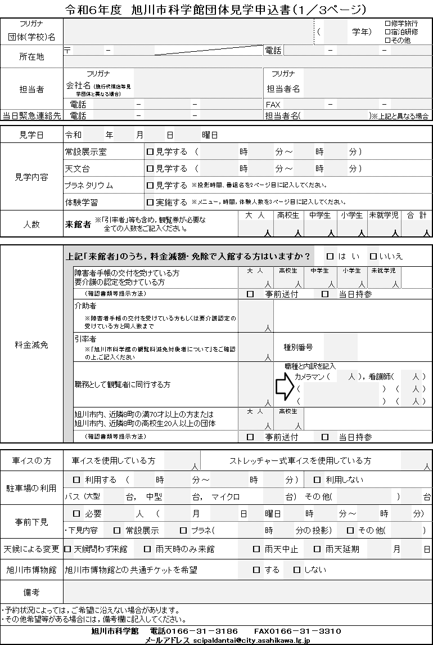
 |  | 旅行代理店が申込む場合など，見学される団体と担当者が異なる場合には，会社名も記入してください。

 | 当日緊急連絡先
 |  | 緊急時に繋がる，当日の連絡先を記入してください。

 | 人数
 | 引率者など職務で来館する人も含め，科学館を利用する方の人数をご記入ください。また，「大人」「高校生」「中学生」「小学生」「未就学児」の和が「合計」と一致するように記入してください。

 | 料金減免
 | 1 有料観覧者（大人，高校生）のうち，次に該当する方は観覧料を免除できます。 (1)身体障害者手帳，療育手帳または精神障害者保健福祉手帳の交付を受けている方と介助者(介助対象者と同人数まで) 「人数分の手帳（コピー可）」の提示又は「手帳の種類，氏名，生年月日，交付日，交付者及び有効期限（精神障害者保健 福祉手帳のみ）を書いた名簿(任意様式でも可)の提出をお願いします。これらは事前にFAXのほか，当日持参も可能ですが， 忘れた場合免除を受けることが出来ません。 (2)介護保険法に定める要介護者の方と介助者(介助対象者と同人数まで) 「人数分の介護保険被保険者証（コピー可）」の提示又は「要介護度，氏名，生年月日，交付日，認定期限及び交付者を書 いた名簿(任意様式でも可)」の提出をお願いします。これらは事前にFAXのほか，当日持参も可能ですが，忘れた場合免除を 受けることが出来ません。※要支援の方は対象となりません (3)引率者 「旭川市科学館の観覧料減免対象者について」を参考に引率者として減免対象の有無と種別番号をご確認下さい。 (4)その他職務で来館する方 観覧を目的とせず，職務として観覧者に同行する方 2 有料観覧者（大人，高校生）のうち，次に該当する方は観覧料を５割減額できます。 (1)旭川市，鷹栖，東神楽，当麻，比布，愛別，上川，東川，美瑛各町在住の満70歳以上の方 (2)旭川市，鷹栖，東神楽，当麻，比布，愛別，上川，東川，美瑛各町の高校に通学または在住する高校生20名以上の団体。 「人数分の身分証明書（コピー可）の提示」又は「住所，氏名，生年月日を書いた名簿(任意書式でも可)の提出をお願いします。 これらは事前FAXのほか，当日持参も可能ですが，忘れた場合減額を受けることが出来ません。

の方，または

 | 車イスの方 バギータイプなど大型の車イスの場合は「ストレッチャー式」に含めてください。

 | 駐車場の利用
 | 乗降のみの場合は利用しないを選択して，各バスの台数を記入してください。その他の場合は記入不要です。

 | 備考
 | 荷物置きや昼食として，部屋の利用を希望される場合は，その旨御記入ください。

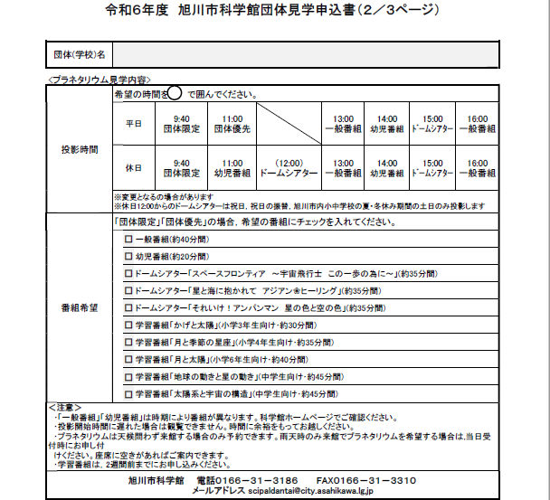
 |  | ２／３ページはプラネタリウムを観覧される場合のみ必要です。

 | ○団体限定
 |  | 予約がある場合のみ投影します。 観覧する番組を選ぶことができます。（既に別の団体予約がある場合はご希望にそえない事があります。）
 | ○団体優先 観覧する番組を選ぶことができます。（既に別の団体予約がある場合はご希望にそえない事があります。）

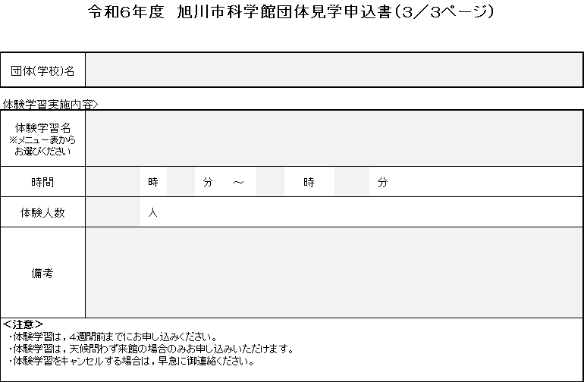
 |  | ３／３ページは体験学習を希望される場合のみ必要です。

